Z3
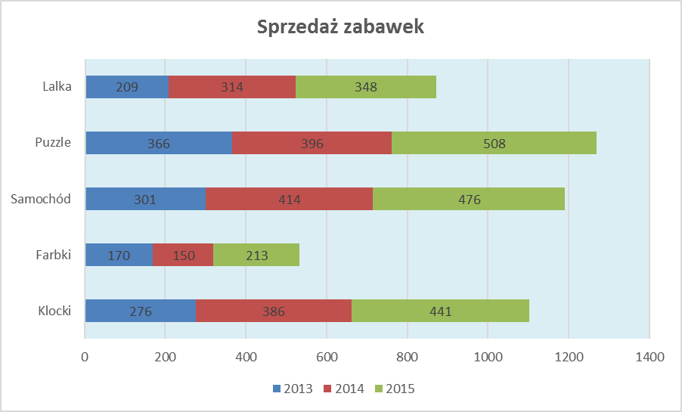
5. Na podstawie poniższych danych utwórz wykres wg załączonego wzoru |  |  |  | (3 pkt)

Sprzedaż zabawek
 | 2013 | 2014 | 2015
Klocki | 276 | 386 | 441
Farbki | 170 | 150 | 213
Samochód | 301 | 414 | 476
Puzzle | 366 | 396 | 508
Lalka | 209 | 314 | 348

Z4
6. Na podstawie danych z arkusza Z1 utwórz w nowym arkuszu tabelę i wykres przestawny wg załączonego wzoru |  |  |  | (4 pkt)

 | Liczba z nr rejestracyjny | Etykiety kolumn
 | Etykiety wierszy | 2010 | 2012 | 2013 | 2014 | Suma końcowa
 | Nissan |  | 2 | 1 | 2 | 5
 | Peugeot | 1 | 2 |  |  | 3
 | Renault | 2 |  | 2 |  | 4
 | Suma końcowa | 3 | 4 | 3 | 2 | 12

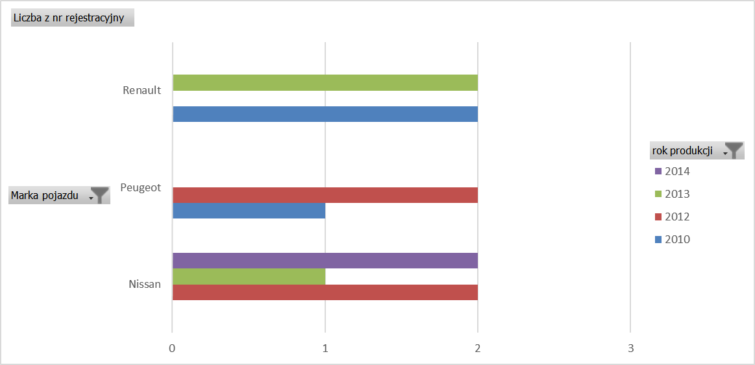

 | 2010 | 2012 | 2013 | 2014
Nissan |  | 2 | 1 | 2
Peugeot | 1 | 2
Renault | 2 |  | 2

